工作表1
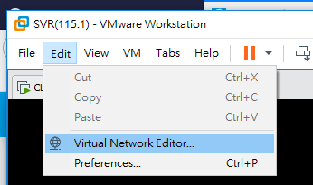
* NAT (Network Address Translation) |  | guest 的 IP 是怎麼來的呢？
1. 架構
 | WIN 7 (B) |  | 1
甲(以#7為例)

 | win 10 (A)

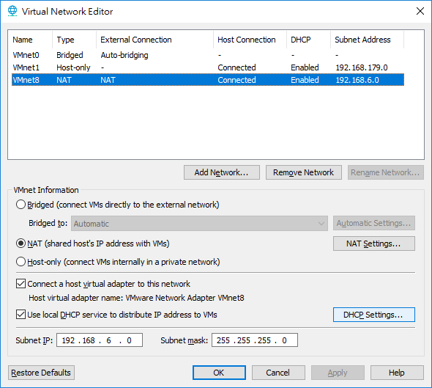
表NAT
2-1. IP設定
A: 10.10.53.107/24 | DNS: 10.10.2.8/10.10.2.9 |  | 2
B: 自動取得 IP

3. 測試
(1) 在A可正常連到外網下，B是否可連到外網？IP為何？
可以，IP: 192.168.6.129
(2) 若將A IP改為192.168.107.89/24時，B是否可連到外網？
不可以

結論： | NAT 模式時，workstation 會當 DHCP 派發給guest機 IP

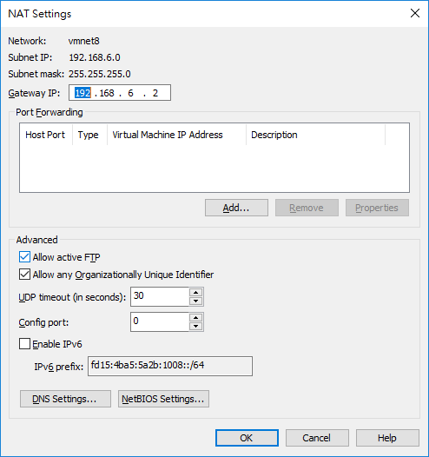
 |  |  | 3-1

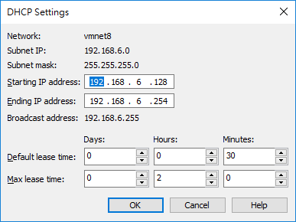
 |  |  | 3-2

